Navodila za izpolnjevanje
OSNOVNI PODATKI

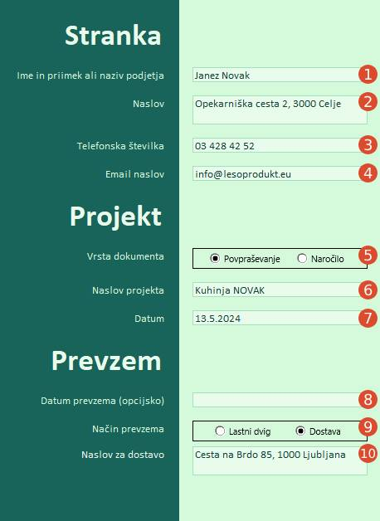
 |  |  | 1 | Vnesete naziv naročnika (ime in priimek za fizično osebo, ali naziv podjetja).

 |  |  | 2 | Vnesete naslov podjetja ali vaš osebni naslov

 |  |  | 3 | Vnesete vašo telefonsko številko na katero vas v primeru nejasnosti pri sestavljanju ponudbe ali izdelavi naročila lahko kontaktiramo.

 |  |  | 4 | Vnesete vaš email naslov, kam vam lahko dostavimo ponudbo oz. podatke naročila.

 |  |  | 5 | Izberete ali želite zgolj ponudbo ali želite material naročiti.

 |  |  | 6 | Vnesete naslov vašega projekta, za lažjo identifikacijo ponudbe in ali naročila v primeru večih sočasno oddanih ponudb in ali naročil.

 |  |  | 7 | Vnesete datum ponudbe oz. naročila, za lažjo identifikacijo naročil.

 |  |  | 8 | Vnesete željeni datum dobave naročila. Dejanski datum dobave se lahko razlikuje od navedenega v tem polju in je odvisen od čakalne dobe za storitve, dostavne službe in zaloge materialov.

 |  |  | 9 | Izberete ali želite svoje naročilo sami prevzet ali želite, da vam ga dostavimo.

 |  |  | 10 | V kolikor ste v prejšnjem polju izbrali dostavo vnesete tukaj željeni naslov kam se naj naročilo dostavi.

KOSOVNICA

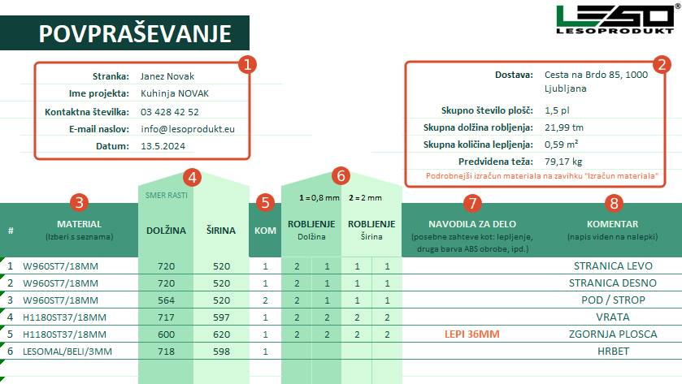

1 | Podatki se izpolnijo avtomatsko iz zavihka Osnovni podatki. |  | 6 | Vnesete debelino ABS robnih trakov. Prva dva stolpca se nanašata na robni trak po DOLŽINI kosa, druga dva stolpca pa na robni trak po ŠIRINI. Vpisujte 1 za robni trak debeline 0,8mm in 2 za 2mm debelino. Če robni trak ni potreben, ne vpisujte nič.

2 | Podatki se izpolnijo avtomatsko iz zavihka Izračun materiala.

3 | Material izberete iz spustnega seznama (Egger, Cleaf, Falco, akril, furnirane plošče, kompakt plošče, vezane plošče, OSB plošče,…).
 |  |  | 7 | Vnesete dodatna navodila za delo. Za lepljenje (npr. "lepi 36", "2x18", "lepljenje", itd.), drugačna barva ABS traka kot je izbran MATERIAL ali če je potrebno da se na določenih kosih ujema potek vzorca, ipd.

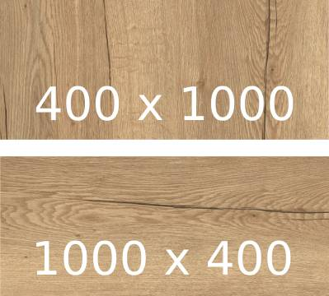
4 | V stolpcih DOLŽINA in ŠIRINA vpisujte mere v milimetrih. Smer poteka rasti lesa je vedno vzporeden z DOLŽINO. | Primer:
 |  |  | 8 | Vnesete komentar oz. opis kosa, ki bo viden na nalepki (npr. "OMARA1_STRANICA"), za lažjo identifikacijo kosov med sestavljanjem pohištva. To polje služi le v vašo pomoč, ni ga potrebno izpolniti. Priporočljivo se je izogibati šumnikom in posebnim znakom, ter preveliki dolžini teksta, ki bi potencialno lahko bila na nalepki odrezana.

5 | Vnesete število kosov.

KOSOVNICA (POSEBNOSTI)

 | V primeru, da označite robljenje kosov po širini, ki je manjša od 150 mm, bo kosu dodana nadmera za lažjo robno obdelavo in bo naknadno odrezan na končno mero.

 | V primeru, da označite robljenje kosov po dolžini, kjer je širina manjša od 70 mm, bo kosu dodana nadmera za lažjo robno obdelavo in bo naknadno odrezan na končno mero.

IZRAČUN MATERIALA

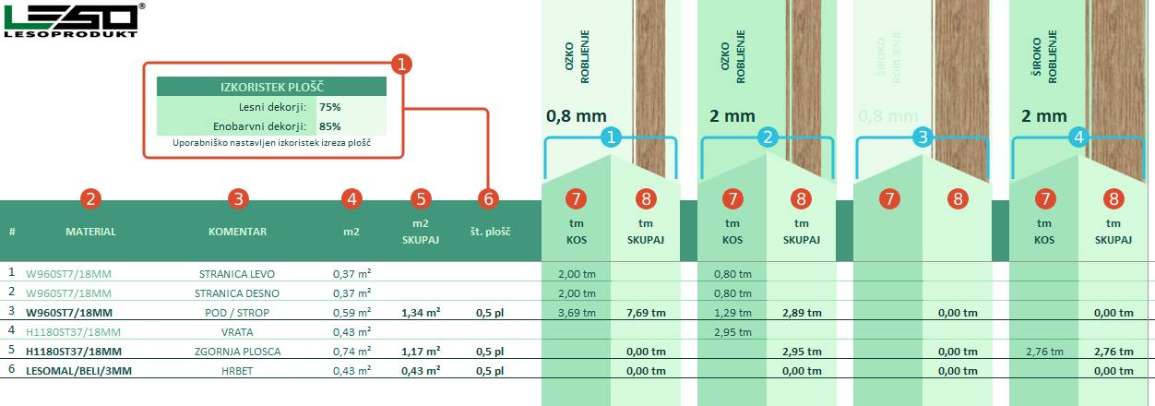

1 | Poljubni nastavljiv izkoristek plošč v odstotkih, kateri je upoštevan pri izračunu števila plošč 6 (npr. 75% izkoristek pomeni 25% vračunanega odpada na ploščo). |  | 7 | Navedene so dolžine potrebnega ABS traka za posamezno pozicijo v tekočih metrih. Dodan je fiksni pribitek 80 mm na stranico.

 |  |  | 8 | Skupna dolžina tekočih metrov ABS traka za določen dekor je združena na koncu zadnjega pojava dekorja.
2 | Polje material je preneseno iz zavihka Kosovnica, kjer zadnji pojav dekorja pomeni zaključek in bodo prikazani končni izračuni za ta dekor.

 |  |  | 1 | ABS trak 0,8 mm debeline za primarno debelino navedenega dekorja oz. plošče (torej za plošče debeline 8, 16, 18 mm je tu naveden trak širine 23 mm, za plošče debeline 25 mm pa trak širine 28 mm).

3 | Za lažjo referenco vrstic je iz zavihka Kosovnica prenesen tudi KOMENTAR za vsako izpolnjeno vrstico.

 |  |  | 2 | ABS trak 2 mm debeline za primarno debelino navedenega dekorja oz. plošče (torej za plošče debeline 8, 16, 18 mm je tu naveden trak širine 23 mm, za plošče debeline 25 mm pa trak širine 28 mm).
4 | Prikazan je izračun površine kosov (dolžina × širina × število kosov).

5 | Skupna količina površine kosov za določen dekor je združena na koncu zadnjega pojava dekorja (ta vrednost nima pribitka iz uporabniško nastavljivega polja IZKORISTEK PLOŠČ).
 |  |  | 3 | ABS trak 0,8 mm debeline za dvojno debelino 18 mm plošč (torej za debelino 36 mm je naveden trak širine 43 mm).

6 | Polje Št. plošč je izračunano po slednji formuli: m2_skupaj ÷ (dolžina_plošče × širina_plošče × izkoristek_plosc) in je zaokroženo navzgor na naslednje pol plošče. |  | 4 | ABS trak 2 mm debeline za dvojno debelino 18 mm plošč (torej za debelino 36 mm je naveden trak širine 43 mm).

Izračun količin




 |  |  |  |  |  | OZKO ROBLJENJE |  | OZKO ROBLJENJE |  | ŠIROKO ROBLJENJE |  | ŠIROKO ROBLJENJE

 |  | IZKORISTEK PLOŠČ
 |  | Lesni dekorji: | 75% |  |  | 0,8 mm |  | 2 mm |  | 0,8 mm |  | 2 mm
 |  | Enobarvni dekorji: | 85%
 |  | Uporabniško nastavljen izkoristek izreza plošč

# | MATERIAL | KOMENTAR | m2 | m2 | Št. plošč | tm | tm | tm | tm | tm | tm | tm | tm
 |  |  |  | SKUPAJ |  | KOS | SKUPAJ | KOS | SKUPAJ | KOS | SKUPAJ | KOS | SKUPAJ
1
2
3
4
5
6
7
8
9
10
11
12
13
14
15
16
17
18
19
20
21
22
23
24
25
26
27
28
29
30
31
32
33
34
35
36
37
38
39
40
41
42
43
44
45
46
47
48
49
50
51
52
53
54
55
56
57
58
59
60
61
62
63
64
65
66
67
68
69
70
71
72
73
74
75
76
77
78
79
80
81
82
83
84
85
86
87
88
89
90
91
92
93
94
95
96
97
98
99
100
101
102
103
104
105
106
107
108
109
110
111
112
113
114
115
116
117
118
119
120
121
122
123
124
125
126
127
128
129
130
131
132
133
134
135
136
137
138
139
140
141
142
143
144
145
146
147
148
149
150
151
152
153
154
155
156
157
158
159
160
161
162
163
164
165
166
167
168
169
170
171
172
173
174
175
176
177
178
179
180
181
182
183
184
185
186
187
188
189
190
191
192
193
194
195
196
197
198
199
200
201
202
203
204
205
206
207
208
209
210
211
212
213
214
215
216
217
218
219
220
221
222
223
224
225
226
227
228
229
230
231
232
233
234
235
236
237
238
239
240
241
242
243
244
245
246
247
248
249
250
251
252
253
254
255
256
257
258
259
260
261
262
263
264
265
266
267
268
269
270
271
272
273
274
275
276
277
278
279
280
281
282
283
284
285
286
287
...

